Txikiak 2023
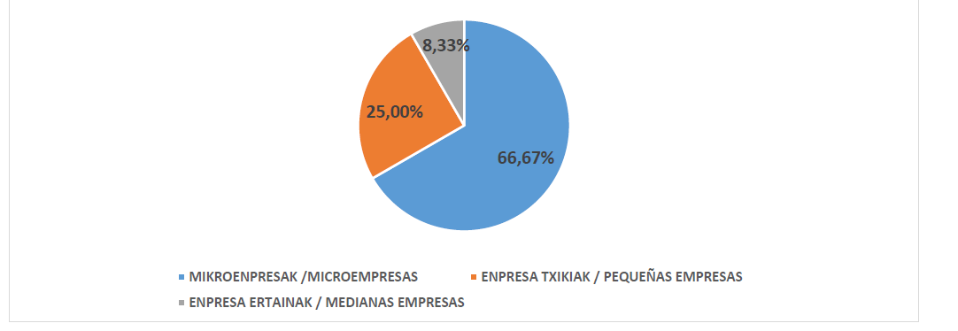
ENPRESA TXIKIEN EHUNEKOA /PORCENTAJE DE EMPRESAS PEQUEÑAS ( ESLEITUTAKO KONTRATUAK- CONTRATOS ADJUDICADOS)

ENPRESA KOPURUA, GUZTIRA / Nº TOTAL DE EMPRESAS | 12 |  | ESLEIPENAREN EHUNEKOA / PORCENTAJE DE ADJUDICACIÓN
MIKROENPRESAK /MICROEMPRESAS | <10 langile /trabajadores | 8 | 66.67%
ENPRESA TXIKIAK / PEQUEÑAS EMPRESAS | <50 langile/trabajadores | 3 | 25.00%
ENPRESA ERTAINAK / MEDIANAS EMPRESAS | <250 langile/trabajadores | 1 | 8.33%

